Portada
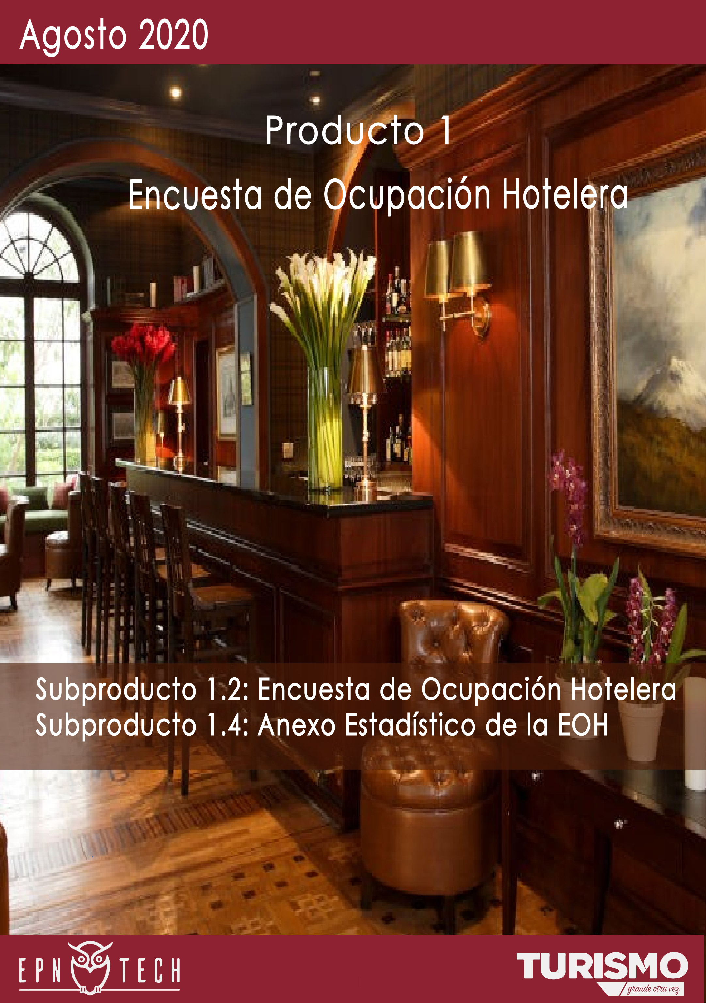

Índice
CONTENIDO

ENCUESTA DE OCUPACIÓN
HOTELERA

01
 | 4x4 Matriz de la Hotelería

02
 | Empleo

03
 | Establecimientos

04
 | Estancia Media

05
 | Habitaciones Vendidas

06
 | Ingresos

07
 | Llegadas

08
 | Pernoctaciones

09
 | Tarifa de Habitación Ocupada

10
 | Tasa de Ocupación Hotelera

4x4 Matriz de la Hotelería

4x4 M A T R I Z D E L A H O T E L E R Í A
ÍNDICE

FECHA

Categoría | Tasa de Ocupación Hotelera | Estancia Media | Total Pernoctaciones | Tarifa de Habitación Ocupada
3 estrellas | 4.65% | 1.36 | 551 | $50.72
4 estrellas | 0.39% | 1.00 | 26 | $49.00
5 estrellas | 17.64% | 1.00 | 1,405 | $104.64
Total | 7.31% | 1.08 | 1,982 | $89.66

Empleo
E M P L E O
ÍNDICE
 | *

FECHA

Evolución de Empleo

TOTAL DE EMPLEOS


 | Total
l. Diciembre | 2017
a. Enero | 1736
b. Febrero | 273
c. Marzo | 295
d. Abril | 314
e. Mayo | 746
f. Junio | 346
g. Julio | 198
h. Agosto | 203

F I L T R A R

203

Empleo por Categoría
Empleo por Tipo

 | Total
3 estrellas | 79
4 estrellas | 35
5 estrellas | 89
 | Total
Hacienda Turística | 1
Hostal | 2
Hostería | 20
Hotel | 174
Lodge | 6

Empleo por Sector

 | 3 estrellas | 4 estrellas | 5 estrellas
Eugenio Espejo | 31 | 30 | 69
La Delicia | 14
La Mariscal | 28
Manuela Sáenz | 5 | 5
Tumbaco | 1 |  | 20

Establecimientos
R E S P U E S T A S D E E S T A B L E C I M I E N T O S
ÍNDICE
 | *

FECHA

Evolución de Respuestas de Establecimiento
TOTAL DE RESPUESTAS DE ESTABLECIMIENTO
 | Total
l. Diciembre | 70
a. Enero | 48
b. Febrero | 20
c. Marzo | 23
d. Abril | 19
e. Mayo | 40
f. Junio | 19
g. Julio | 28
h. Agosto | 24


F I L T R A R

24

Respuestas de Establecimiento por Categoría
Respuestas de Establecimientos por Tipo

 | Total
Hacienda Turística | 1
Hostal | 2
Hostería | 5
Hotel | 15
Lodge | 1
 | Total
3 estrellas | 18
4 estrellas | 4
5 estrellas | 2

Respuestas de Establecimientos por Sector

 | 3 estrellas | 4 estrellas | 5 estrellas
Eugenio Espejo | 6 | 2 | 1
La Delicia | 3
La Mariscal | 6
Manuela Sáenz | 2 | 2
Tumbaco | 1 |  | 1

Habitaciones Vendidas
H A B I T A C I O N E S V E N D I D A S
ÍNDICE
 | *

FECHA

Evolución de Habitaciones Vendidas
TOTAL DE HABITACIONES VENDIDAS
 | Total
l. Diciembre 2019 | 24270
a. Enero 2020 | 23603
b. Febrero 2020 | 6958
c. Marzo 2020 | 3812
d. Abril 2020 | 617
e. Mayo 2020 | 3675
f. Junio 2020 | 1547
g. Julio 2020 | 407
h. Agosto 2020 | 1680

F I L T R A R

1,680

Habitaciones Vendidas por Categoría
Habitaciones Vendidas por Tipo

 | Total
3 estrellas | 440
4 estrellas | 26
5 estrellas | 1214

 | Total
Hostal | 1
Hostería | 23
Hotel | 1653
Lodge | 3

Habitaciones Vendidas por Sector

 | 3 estrellas | 4 estrellas | 5 estrellas
Eugenio Espejo | 276 | 26 | 1088
La Delicia | 4
La Mariscal | 160
Tumbaco |  |  | 126

Estancia Media
E S T A N C I A M E D I A
ÍNDICE
 | *

FECHA

Evolución de la Estancia Media
TOTAL DE ESTANCIA MEDIA

 | Total
l. Diciembre 2019 | 1.48
a. Enero 2020 | 2.14
b. Febrero 2020 | 1.06
c. Marzo 2020 | 1.17
d. Abril 2020 | 1.30
e. Mayo 2020 | 3.18
f. Junio 2020 | 1.96
g. Julio 2020 | 1.26
h. Agosto 2020 | 1.08


F I L T R A R

1.08

Estancia Media por Categoría
Estancia Media por Tipo

 | Total
3 estrellas | 1.36
4 estrellas | 1.00
5 estrellas | 1.00
 | Total
Hostal | 1.00
Hostería | 1.00
Hotel | 1.08
Lodge | 1.00

Estancia Media por Sector

 | 3 estrellas | 4 estrellas | 5 estrellas
Eugenio Espejo | 1.33 | 1.00 | 1.00
La Delicia | 1.00
La Mariscal | 1.40
Tumbaco |  |  | 1.00

Ingresos
I N G R E S O S
ÍNDICE
 | *

FECHA

Evolución de Ingresos (Miles)
TOTAL DE INGRESOS (MILES)

 | Total
l. Diciembre | $ 1,865
a. Enero | $ 2,275
b. Febrero | $ 592
c. Marzo | $ 327
d. Abril | $ 32
e. Mayo | $ 201
f. Junio | $ 86
g. Julio | $ 28
h. Agosto | $ 151



F I L T R A R

$150.62

Ingresos por Categoría (Miles)
Ingresos por Tipo (Miles)

 | Total
3 estrellas | $ 22
4 estrellas | $ 1
5 estrellas | $ 127
 | Total
Lodge | 1.57987
Hotel | 146.82319
Hostería | 2.153
Hostal | 0.06879

Ingresos por Sector (Miles)

 | 3 estrellas | 4 estrellas | 5 estrellas
Eugenio Espejo | $ 12 | $ 1 | $ 115
La Delicia | $ 2
La Mariscal | $ 9
Tumbaco |  |  | $ 12

Llegadas
L L E G A D A S
ÍNDICE

FECHA

 | TASA DE OCUPACIÓN HOTELERA

Evolución de Llegadas
TOTAL DE LLEGADAS

 | TOTAL LLEGADAS | LLEGADAS EN EL MES RESIDENTES | LLEGADAS EN EL MES NO RESIDENTES
l. Diciembre 2019 | 17938 | 7008 | 10930
a. Enero 2020 | 13010 | 4524 | 8486
b. Febrero 2020 | 7870 | 3007 | 4863
c. Marzo 2020 | 4655 | 2243 | 2412
d. Abril 2020 | 402 | 102 | 300
e. Mayo 2020 | 1758 | 1713 | 45
f. Junio 2020 | 785 | 784 | 1
g. Julio 2020 | 438 | 418 | 20
h. Agosto 2020 | 1837 | 872 | 965


F I L T R A R

1,837

Llegadas por Tipo
Llegadas por Categoría

 | Total
3 estrellas | 406
4 estrellas | 26
5 estrellas | 1405
 | Total
Hostal | 1
Hostería | 27
Hotel | 1801
Lodge | 8

Llegadas por Sector

 | 3 estrellas | 4 estrellas | 5 estrellas
Eugenio Espejo | 210 | 26 | 1279
La Delicia | 9
La Mariscal | 187
Tumbaco |  |  | 126

Pernoctaciones
P E R N O C T A C I O N E S
ÍNDICE
 | *

FECHA

Evolución de las Pernoctaciones
TOTAL DE PERNOCTACIONES

 | PERNOCTACIONES RESIDENTES | PERNOCTACIONES NO RESIDENTES | TOTAL PERNOCTACIONES
l. Diciembre | 9646 | 16926 | 26550
a. Enero | 10220 | 17656 | 27876
b. Febrero | 3215 | 5116 | 8331
c. Marzo | 2842 | 2626 | 5468
d. Abril | 114 | 410 | 524
e. Mayo | 5392 | 195 | 5587
f. Junio | 1541 | 1 | 1542
g. Julio | 523 | 27 | 550
h. Agosto | 968 | 1014 | 1982


F I L T R A R

1,982

Pernoctaciones por Categoría
Pernoctaciones por Tipo

 | Total
3 estrellas | 551
4 estrellas | 26
5 estrellas | 1405
 | Total
Hostal | 1
Hostería | 27
Hotel | 1946
Lodge | 8

Pernoctaciones por Sector

 | 3 estrellas | 4 estrellas | 5 estrellas
Eugenio Espejo | 280 | 26 | 1279
La Delicia | 9
La Mariscal | 262
Tumbaco |  |  | 126

TOH
T A S A D E O C U P A C I Ó N H O T E L E R A
ÍNDICE
 | *

FECHA

Evolución de la Tasa de Ocupación Hotelera
TASA DE OCUPACUPACIÓN HOTELERA

 | Total
l. Diciembre | 35.67 %
a. Enero | 24.62 %
b. Febrero | 11.95 %
c. Marzo | 1.19 %
d. Abril | 0.26 %
e. Mayo | 9.89 %
f. Junio | 5.00 %
g. Julio | 1.69 %
h. Agosto | 7.31 %



F I L T R A R

7.31%

Tasa de Ocupación Hotelera por Categoría
Tasa de Ocupación Hotelera por Tipo

 | Total
3 estrellas | 4.65 %
4 estrellas | 0.39 %
5 estrellas | 17.64 %
 | Total
Hostal | 0.12 %
Hostería | 1.45 %
Hotel | 8.44 %
Lodge | 0.97 %

Tasa de Ocupación Hotelera por Sector

 | 3 estrellas | 4 estrellas | 5 estrellas
Eugenio Espejo | 7.68 % | 0.49 % | 27.42 %
La Delicia | 0.48 %
La Mariscal | 3.97 %
Tumbaco |  |  | 4.32 %

Tarifa de Habitación Ocupada
T A R I F A D E H A B I T A C I Ó N O C U P A D A
ÍNDICE
 | *

FECHA

Evolución de la Tarifa de Habitación Ocupada
TOTAL DE TARIFA DE HABITACIÓN OCUPADA

 | Total
l. Diciembre | $76.85
a. Enero | $96.38
b. Febrero | $85.05
c. Marzo | $85.86
d. Abril | $52.22
e. Mayo | $54.79
f. Junio | $55.76
g. Julio | $68.25
h. Agosto | $89.66

F I L T R A R

$89.66

Tarifa de Habitación Ocupada por Tipo
Tarifa de Habitación Ocupada por Categoría

 | Total
Hostal | $68.79
Hostería | $93.61
Hotel | $88.82
Lodge | $526.62
 | Total
3 estrellas | $50.72
4 estrellas | $49.00
5 estrellas | $104.64

Tarifa de Habitación Ocupada por Sector

 | 3 estrellas | 4 estrellas | 5 estrellas
Eugenio Espejo | $42.54 | $49.00 | $105.80
La Delicia | $401.97
La Mariscal | $56.06
Tumbaco |  |  | $94.62

